상품제안서
동굴이부채 / 파도부채 | 상품코드: F18891

 |  |  |  |  |  |  | 02-412-0044 | www.easy1.co.kr
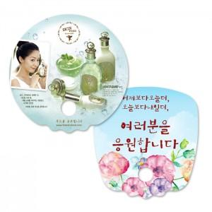

【상세/제작정보】 | <p>9/1부터 비수기 단가 변동으로 주문 전 필히 문의 부탁드립니다. ​</p>

【인쇄/포장옵션】 | 풀칼라 / 벌크

【공급단가】 | 수량 | 1,000~ | 2,000~ | 3,000~ | 5,000~ | 10,000~
*VAT별도 | 단가 | 570원 | 560원 | 550원 | 540원 | 520원
 | 비수기단가 | 210원 | 200원 | 200원 | 190원 | 190원

【상품 URL】 | http://www.easy1.co.kr/src/goods_detail.php?gdno=18891

